Screen Layout
Screen layout

Screen ID | SCR_DS_CATEGORIES |  | Screen Name | Màn hình phân loại tài sản

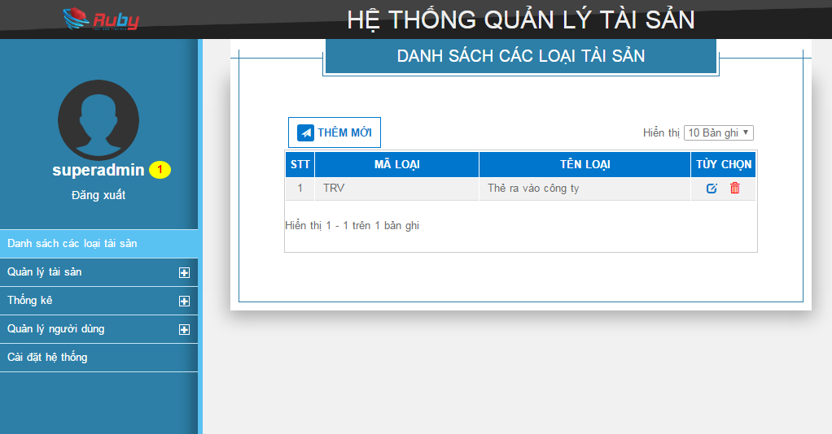

LT01

B01

 |  | Pop up thêm mới:
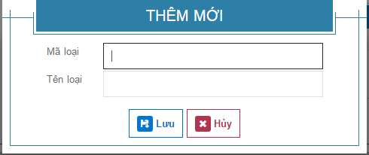
LT02

I01

I02

B02
B03

Editable Layout
LT01
 |  |  |  | Quản lý loại thiết bị
Bảng danh sách loại thiết bị
B01
Thêm mới

B02
Sửa
Xóa
B03
STT | Mã loại thiết bị |  |  | Tên loại thiết bị | Tùy chọn
1
2
3
…
9
10
Paging hiển thị khi số lượng thiết bị lớn hơn 10
<<
<
1
2
3
4
5
6
7
8
9
10
>
>>

LT02
 |  |  | Thêm mới loại tài sản
Pop-up Thêm mới/Sửa loại tài sản
L01
I01
 |  | Mã loại tài sản
L02
I02
 |  | Tên loại tài sản

B02
Lưu
Hủy
B03

